Valor de Mercado
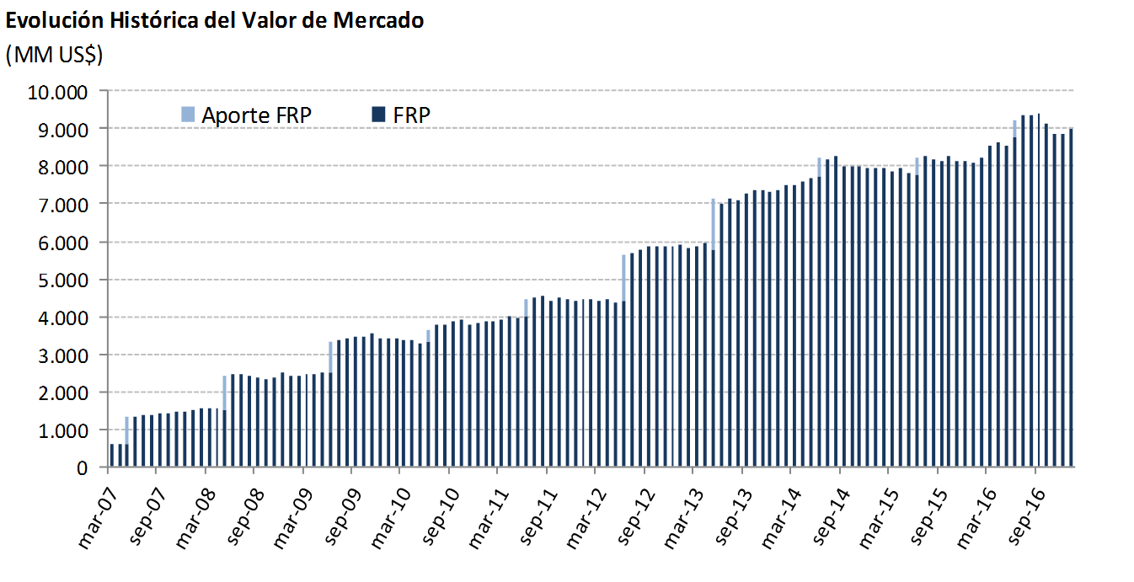
Variación del Valor de | 2007 | 2008 | 2009 | 2010 | 2011 | 2012 | 2013 | 2014 | 2015 | 2016 |  |  |  | 2017 | Desde el Inicio
Mercado (MM US$) |  |  |  |  |  |  |  |  |  | T1 | T2 | T3 | T4 | Enero
Valor de Mercado Inicial(1) | 604.63 | 1,466.35 | 2,506.76 | 3,420.83 | 3,836.70 | 4,405.60 | 5,883.25 | 7,335.11 | 7,943.70 | 8,112.21 | 8,529.41 | 9,214.15 | 9,403.44 | 8,862.07 | 0.00
Aportes | 736.35 | 909.07 | 836.71 | 337.30 | 443.32 | 1,197.37 | 1,376.75 | 498.93 | 463.88 | 0.00 | 462.29 | 0.00 | 0.00 | 0.00 | 7,866.51
Retiros | 0.00 | 0.00 | 0.00 | 0.00 | 0.00 | 0.00 | 0.00 | 0.00 | 0.00 | 0.00 | 0.00 | 0.00 | 0.00 | 0.00 | 0.00
Interés Devengado | 45.62 | 71.25 | 71.86 | 70.23 | 75.20 | 130.65 | 174.06 | 190.18 | 194.29 | 51.08 | 50.47 | 50.22 | 45.62 | 15.68 | 1,236.41
Ganancias (pérdidas) de capital | 79.79 | 60.42 | 5.85 | 8.74 | 50.81 | 150.87 | -94.60 | -75.90 | -485.19 | 367.11 | 172.84 | 140.58 | -586.09 | 116.56 | -88.12
Costos de Adm., Custodia y Otros(2) | -0.04 | -0.33 | -0.35 | -0.41 | -0.43 | -1.23 | -4.35 | -4.63 | -4.47 | -0.98 | -0.85 | -1.51 | -0.89 | -0.35 | -20.84
Valor de Mercado Final | 1,466.35 | 2,506.76 | 3,420.83 | 3,836.70 | 4,405.60 | 5,883.25 | 7,335.11 | 7,943.70 | 8,112.21 | 8,529.41 | 9,214.15 | 9,403.44 | 8,862.07 | 8,993.96 | 8,993.96
(1) La creación del FRP se realizó el 28 de diciembre de 2006, con un aporte inicial de US$604,5 millones.
(2) Incluye costos asociados a asesorías y otros.

Por Clase de Activo | 2007 | 2008 | 2009 | 2010 | 2011 | 2012 (1) | 2013 | 2014 | 2015 | 2016 |  |  |  | 2017
(MM US$) |  |  |  |  |  |  |  |  |  | T1 | T2 | T3 | T4 | Enero
Mercado Monetario | 439.54 | 736.05 | 1,018.55 | 1,142.37 | 1,311.07 | - | - | - | - | - | - | - | - | -
Bonos Soberanos y otros activos relacionados (2) | 974.69 | 1,686.93 | 2,280.42 | 2,559.90 | 2,940.06 | 2,703.67 | 3,431.55 | 3,766.56 | 3,975.33 | 4,221.60 | 4,464.66 | 4,495.26 | 4,099.88 | 4,159.22
Bonos Indexados a Inflación | 52.13 | 83.79 | 121.86 | 134.42 | 154.47 | 1,029.31 | 1,233.25 | 1,356.21 | 1,344.03 | 1,433.40 | 1,562.97 | 1,613.21 | 1,529.29 | 1,545.91
Bonos Corporativos | - | - | - | - | - | 1,198.96 | 1,453.66 | 1,609.61 | 1,628.69 | 1,705.99 | 1,832.75 | 1,868.19 | 1,788.70 | 1,803.93
Acciones | - | - | - | - | - | 951.31 | 1,216.65 | 1,211.32 | 1,164.15 | 1,168.42 | 1,353.77 | 1,426.78 | 1,444.20 | 1,484.90
Valor de Mercado | 1,466.35 | 2,506.76 | 3,420.83 | 3,836.70 | 4,405.60 | 5,883.25 | 7,335.11 | 7,943.70 | 8,112.21 | 8,529.41 | 9,214.15 | 9,403.44 | 8,862.07 | 8,993.96
(1) Entre el 1° de enero y mediados de marzo se implementó la nueva política de inversión que considera las siguientes clases de activos: bonos soberanos y otros activos relacionados, bonos indexados a inflación, bonos corporativos y acciones.
(2) En enero de 2012 se inició la inversión en otros activos relacionados.

Por Tipo de Riesgo (1) | 2007 | 2008 | 2009 | 2010 | 2011 | 2012 | 2013 | 2014 | 2015 | 2016 |  |  |  | 2017
(MM US$) |  |  |  |  |  |  |  |  |  | T1 | T2 | T3 | T4 | Enero
Soberano y otros activos relacionados | 1,026.81 | 2,102.55 | 2,689.79 | 3,024.63 | 3,652.58 | 3,713.54 | 4,654.00 | 5,122.40 | 5,295.10 | 5,630.24 | 6,026.72 | 6,109.32 | 5,624.09 | 5,698.91
Bancario | 439.54 | 404.21 | 731.04 | 812.06 | 753.02 | 37.11 | 25.14 | 13.90 | 39.97 | 34.94 | 42.94 | 21.28 | 22.16 | 26.10
Bonos Corporativos | - | - | - | - | - | 1,186.74 | 1,444.15 | 1,600.48 | 1,616.86 | 1,699.75 | 1,815.04 | 1,851.38 | 1,777.89 | 1,789.62
Acciones | - | - | - | - | - | 945.87 | 1,211.83 | 1,206.92 | 1,160.27 | 1,164.49 | 1,329.46 | 1,421.46 | 1,437.93 | 1,479.33
Valor de Mercado | 1,466.35 | 2,506.76 | 3,420.83 | 3,836.70 | 4,405.60 | 5,883.25 | 7,335.11 | 7,943.70 | 8,112.21 | 8,529.41 | 9,214.15 | 9,403.44 | 8,862.07 | 8,993.96
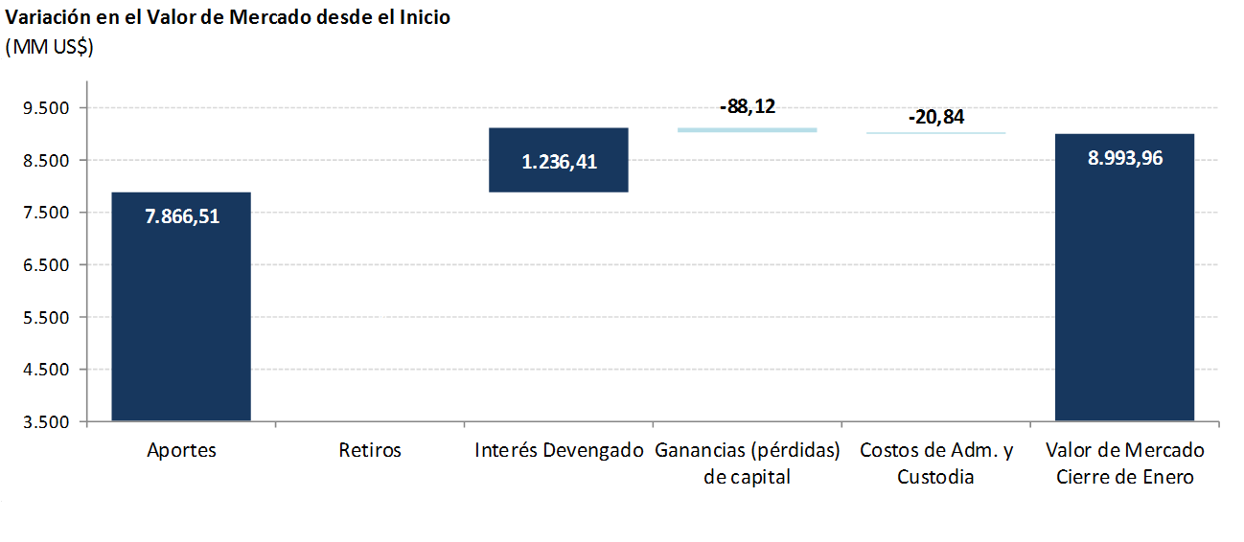
(1) En este cuadro los valores reportados pueden diferir del resto del informe dado que los depósitos a plazo y efectivo asociados a cada clase de activo son informados como riesgo bancario.

